Ejercicio 2
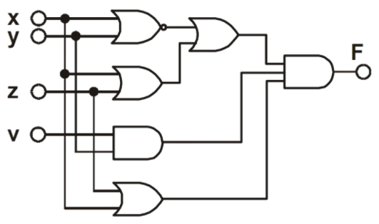
X | Y | Z | V | NOT (X + Y) | X + Z | Y . V | Z + X | (NOT(X + Y)) + (X + Z) | (NOT(X + Y) + (X + Z)) . (Y . V) . (Z + X)
V | V | V | V | F | V | V | V | V | V
V | V | V | F | F | V | F | V | V | F
V | V | F | V | F | V | V | V | V | V
V | V | F | F | F | V | F | V | V | F
V | F | V | V | F | V | F | V | V | F
V | F | V | F | F | V | F | V | V | F
V | F | F | V | F | V | F | V | V | F
V | F | F | F | F | V | F | V | V | F
F | V | V | V | F | V | V | V | V | V
F | V | V | F | F | V | F | V | V | F
F | V | F | V | F | F | V | F | F | F
F | V | F | F | F | F | F | F | F | F
F | F | V | V | V | V | F | V | V | F
F | F | V | F | V | V | F | V | V | F
F | F | F | V | V | F | F | F | V | F
F | F | F | F | V | F | F | F | V | F

Ejercicio 3

A | B | C | D | A XOR B | (A XOR B) XOR C | ((A XOR B) XOR C) XOR D
V | V | V | V | F | V | F
V | V | V | F | F | V | V
V | V | F | V | F | F | V
V | V | F | F | F | F | F
V | F | V | V | V | F | V
V | F | V | F | V | F | F
V | F | F | V | V | V | F
V | F | F | F | V | V | V
F | V | V | V | V | F | V
F | V | V | F | V | F | F
F | V | F | V | V | V | F
F | V | F | F | V | V | V
F | F | V | V | F | V | F
F | F | V | F | F | V | V
F | F | F | V | F | F | V
F | F | F | F | F | F | F

Ejercicio 4
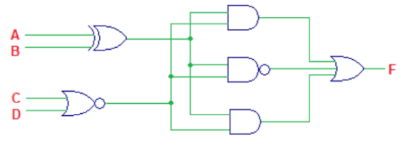
A | B | C | D | A XOR B | C | D | (A XOR B) & (C | D) | ((A XOR B) & (C | D)¬) | (A XOR B) & (C | D) | ((A XOR B) & (C | D)) | ((A XOR B) & (C | D)) | ((A XOR B) & (C | D))
V | V | V | V | F | V | F | V | F | V
V | V | V | F | F | V | F | V | F | V
V | V | F | V | F | V | F | V | F | V
V | V | F | F | F | F | F | V | F | V
V | F | V | V | V | V | V | F | V | V
V | F | V | F | V | V | V | F | V | V
V | F | F | V | V | V | V | F | V | V
V | F | F | F | V | F | F | V | F | V
F | V | V | V | V | V | V | F | V | V
F | V | V | F | V | V | V | F | V | V
F | V | F | V | V | V | V | F | V | V
F | V | F | F | V | F | F | V | F | V
F | F | V | V | F | V | F | V | F | V
F | F | V | F | F | V | F | V | F | V
F | F | F | V | F | V | F | V | F | V
F | F | F | F | F | F | F | V | F | V

Ejercicio 5

A | B | C | D | NOT A | NOT C | (NOT A) . B . (NOT C) . D | (NOT((NOT A) . B . (NOT C) . D) . ((NOT A) . B . (NOT C) . D)))
V | V | V | V | F | F | F | V
V | V | V | F | F | F | F | V
V | V | F | V | F | V | F | V
V | V | F | F | F | V | F | V
V | F | V | V | F | F | F | V
V | F | V | F | F | F | F | V
V | F | F | V | F | V | F | V
V | F | F | F | F | V | F | V
F | V | V | V | V | F | F | V
F | V | V | F | V | F | F | V
F | V | F | V | V | V | F | V
F | V | F | F | V | V | F | V
F | F | V | V | V | F | F | V
F | F | V | F | V | F | F | V
F | F | F | V | V | V | F | V
F | F | F | F | V | V | F | V

